Orçamento 2022-2 + 2023
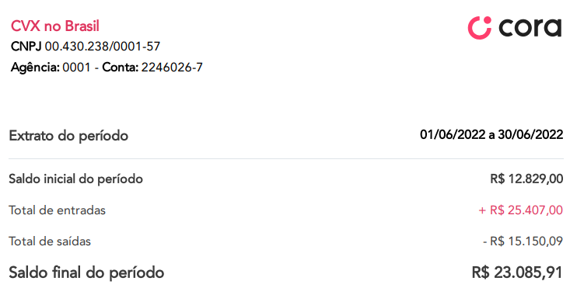
Saldo Cora em 30/6: | R$ 23,085.91 | Fontes Ordinárias | Orçamento 2022 | Realizado 2022-1 | Orçamento 2022-2 + 2023 | % | Observações (memória de cálculo)
 |  | Contribuições comunidades | R$ 132,353.00 | R$ 60,673.01 | R$ 182,019.03 | 64% | Realizado x3
 |  | Rendimentos Financeiros | R$ 6,801.11 | R$ 8,667.45 | R$ - | 0% | Como o fechamento da conta no Bradesco, não teremos mais os rendimentos financeiros - mas também não teremos despesas bancárias
 |  | Saldo em conta em 30/6 | R$ - | R$ - | R$ 101,085.91 | 36% | Saldo 30/6, menos o Fundo
 |  | Total Receitas Ordinárias | R$ 139,154.11 | R$ 69,340.46 | R$ 283,104.94 | 67% | 2/3 de nossas receitas continuam sendo ordinárias, oriundas das contribuições mensais

 |  | Despesas Administrativas e Financeiras (Ordinárias) | Orçamento 2022 | Realizado 2022-1 | Orçamento 2022-2 + 2023 | %
 |  | Anuidade CNLB | -R$ 1,192.00 | -R$ 1,212.00 | -R$ 1,333.20 | 1% | Considerando aumento de 10%
 |  | Anuidade CVX Mundial | -R$ 15,026.00 | -R$ 11,002.04 | -R$ 12,102.24 | 7% | Considerando aumento de 10%
Bradesco em 30/6: | R$ 161,127.06 | Assembleia Mundial da CVX 2023 (Amiens, FRA) | R$ - | R$ - | -R$ 30,000.00 | 18% | Aprox. 10k para cada representante brasileiro (3)
 |  | Assinaturas (StreamYard, Zoom, Publicações, Site...) | -R$ 2,934.33 | -R$ 261.47 | -R$ 5,868.66 | 3% | Orçado x2 (mesmo considerando investimento no site)
 |  | Cartório e correios | -R$ 1,100.00 | -R$ 577.62 | -R$ 1,732.86 | 1% | Realizado x2 (estimativa jogando pra cima, já considerando a transição da CEN em 2023)
 |  | Contabilidade | -R$ 8,268.00 | -R$ 3,600.00 | -R$ 10,800.00 | 6% | Realizado x3 semestres
 |  | Despesas bancárias | -R$ 4,185.00 | -R$ 1,864.34 | -R$ 500.00 | 0% | Margem de segurança, mas devemos praticamente zerar as despesas migrando para a Cora
 |  | Impostos e taxas | -R$ 390.76 | -R$ 1,886.88 | -R$ 500.00 | 0% | Margem de segurança, considerando algum imposto a pagar na migração
 |  | Participações presenciais da CEN em eventos regionais | -R$ 11,600.00 | R$ - | -R$ 11,600.00 | 7% | Manutenção do orçado 2022, mesmo considerando 1,5 ano
 |  | Repasse para as Instâncias Regionais | -R$ 40,148.33 | -R$ 16,169.41 | -R$ 48,508.23 | 29% | Realizado x3 semestres
 |  | Reuniões Conselho Ampliado | -R$ 9,754.55 | -R$ 8,567.09 | -R$ 8,567.09 | 5% | Realizado 2022
 |  | Reuniões Coordenação Executiva | -R$ 10,378.00 | -R$ 49.86 | -R$ 15,567.00 | 9% | Orçado x1,5
 |  | Representações institucionais (ex.: Assembleia CNLB) | -R$ 4,400.00 | -R$ 7,070.82 | -R$ 21,212.46 | 13% | Realizado x3 semestres
 |  | Total Despesas Ordinárias | -R$ 109,376.97 | -R$ 52,261.53 | -R$ 168,291.74 | 47% | metade de nossas despesas continuariam sendo ordinárias

 |  | Saldo ordinário projetado | R$ 29,777.14 | R$ 17,078.93 | R$ 114,813.20 |  | Em relação às operações ordinárias, temos um superávit bastante razoável...

 |  | Fontes Extraordinárias | Orçamento 2022 | Realizado 2022-1 | Orçamento 2022-2 + 2023 | %
 |  | Dia de Santo Inácio | R$ 28,794.00 | R$ - | R$ 57,588.00 | 41% | Orçado x2
 |  | Doações | R$ - | R$ 200.00 | R$ - | 0% | Ideia é ser pessimista e não considerar doações
 |  | Saldo aproximado do Fundo em 30/6 | R$ - | R$ - | R$ 83,127.06 | 59%
 |  | Total Receitas Extraordinárias | R$ 28,794.00 | R$ 200.00 | R$ 140,715.06 | 33% | 1/3 de nossas receitas são as destinadas exclusivamente para o Fundo

 |  | Despesas Fundo de Formação, Espiritualidade e Missão | Orçamento 2022 | Realizado 2022-1 | Orçamento 2022-2 + 2023 | %
 |  | Encontro Nacional 2023 (Salvador, Bahia) | R$ - | R$ - | -R$ 45,000.00 | 24% | Aprox. 750 de auxílio por comunidade, para que cada comunidade envie dois representantes
 |  | Encontros internacionais (EoF, JMJ, Jovens AL, etc) | R$ - | -R$ 2,707.50 | -R$ 30,000.00 | 16% | Aprox. 6k de auxílio para cada jovem enviado (4 para JMJ e 1 para Encontro de Jovens da América Latina)
 |  | Formações internacionais (Famílias, EGF, etc) | R$ - | -R$ 12,111.23 | -R$ 6,000.00 | 3% | Provisão básica, mas é bem provável que, por conta da Assembleia e do Magis VI, nem tenhamos formações internacionais como as deste ano
 |  | Magis VI (subsídios + organização etapa Brasil) | -R$ 12,000.00 | R$ - | -R$ 24,000.00 | 13% | Explicações nos comentários da célula H36
 |  | Outras formações (CAP1, CAP2, etc) | -R$ 2,362.00 | -R$ 900.00 | -R$ 2,700.00 | 1% | Realizado x3 semestres
 |  | Apoio a retiros (fim de semana, 8 dias, 30 dias...) | -R$ 8,000.00 | -R$ 5,707.33 | -R$ 16,000.00 | 8% | Aprox. realizado x3 semestres
 |  | Acordo de cooperação com SJMR | -R$ 24,520.00 | -R$ 23,973.60 | -R$ 24,520.00 | 13% | Igual ao orçado 2022 (repetir valores do acordo)
 |  | Assistência emergencial | R$ - | R$ - | -R$ 7,500.00 | 4% | Valor simbólico
 |  | Doações para obras da CVX Mundial | R$ - | -R$ 2,783.85 | -R$ 5,567.70 | 3% | Realizado x2
 |  | Financiamento de obras da CVX nas regionais | R$ - | R$ - | -R$ 5,567.70 | 3% | Valor simbólico, igual ao das doações para as obras da CVX Mundial
 |  | Projetos de geração de renda e mitigação da pobreza | R$ - | R$ - | -R$ 24,520.00 | 13% | Valor igual ao do acordo de cooperação
 |  | Total Despesas Ordinárias | -R$ 46,882.00 | -R$ 48,183.51 | -R$ 191,375.40 | 53% | Pouco mais da metade de nossas despesas seriam com o Fundo

 |  | Saldo projetado do Fundo | -R$ 18,088.00 | -R$ 47,983.51 | -R$ 50,660.34 |  | Valor é negativo para o fundo, o que signifca que o saldo ordinário projetado, bastante positivo, cobriria parte das despesas do Fundo

 |  | Saldo total estimado | R$ 11,689.14 | -R$ 30,904.58 | R$ 64,152.86 |  | Mesmo com todos estes investimentos, ainda manteríamos um bom saldo positivo.

